상품제안서
에버체크 미니클러치쿠션담요 | 상품코드: S37758

 |  |  |  |  |  |  | 02-713-8555 | www.synergygift.co.kr
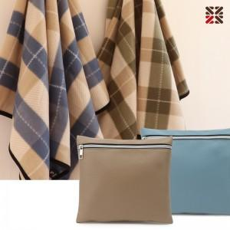

【상세/제작정보】

【인쇄/포장옵션】 | 실크, 자수, 담요실크1도 / 포장불가능

【공급단가】 | 수량 | 50~ | 200~ | 500~ | 1,000~ | 5,000~
*VAT별도 | 그린 | 5,150원 | 4,800원 | 4,570원 | 4,490원 | 4,330원
 | 블루 | 5,150원 | 4,800원 | 4,570원 | 4,490원 | 4,330원

【상품 URL】 | https://www.synergygift.co.kr:443/src/goods_detail.php?gdno=37758

